Sheet1
 | LINH KIỆN CẦN MUA ĐỂ LÀM MẠCH PCB

STT | SL |  | TÊN LINH KIỆN | HÌNH ẢNH MÔ TẢ
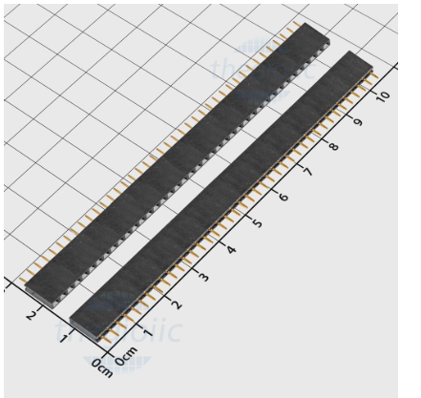

1 | 10 | Hàng rào cái đơn 2.54MM 40 chân

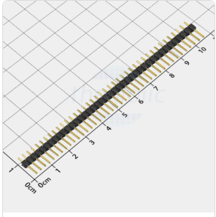

2 | 5 | Hàng rào đực đơn 2,54MM 40 chân

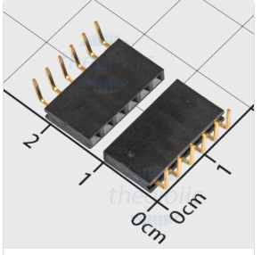

3 | 5 | Hàng rào cái đơn chân cong 2.54MM
 |  | 6 chân

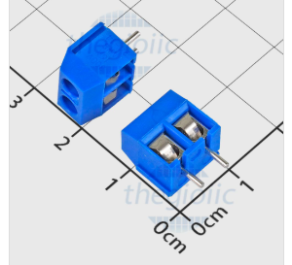

4 | 15 | Domino KF301-2-V 2 chân thẳng 5.08MM

4 | 10 | Tụ gốm 0,1uF (104) - 10 cái
 |  | Tụ gốm 10uF (106) - 10 cái

5 | 5 | Tụ hóa 220uF/16V

6 | 10 | Điện trở 10K

7 | 1 | Dây bus 12 Pin dài 20cm XH2.54 (kèm
 |  | đầu bus thẳng)

